상품제안서
트로이카안티스키밍여권케이스 | 상품코드: S16386

 |  |  |  |  |  |  | 02-713-8555 | www.synergygift.co.kr
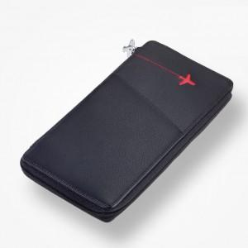

【상세/제작정보】 | .

【인쇄/포장옵션】 | 레이저 / 포장지포장

【공급단가】 | 수량 | 5~ | 30~ | 50~ | 100~ | 500~
*VAT별도 | 단가 | 96,460원 | 92,890원 | 89,320원 | 85,750원 | 83,600원

【상품 URL】 | https://www.synergygift.co.kr:443/src/goods_detail.php?gdno=7450

